urakkamittausp.
Ohjelmistopäivitys!
Löydät normiaikojen summan seuraavalta sivulta

Urakkapöytäkirja
Metalli ja teräsputket
Kupariputket |  |  | PUTKEN URAKANMITTAUSOHJELMA ERIKOISTALO 2023-2025
Komposiittiputket
Taipuisat putket (kieppi)
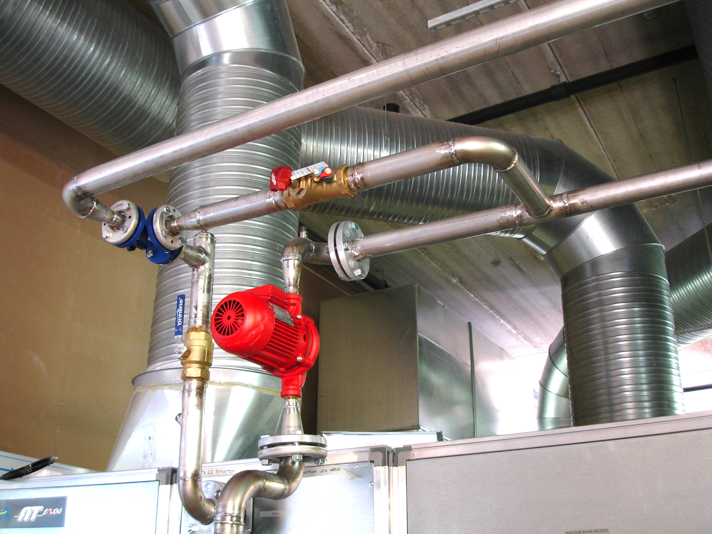
Valurautaiset viemärit ja painemuhviputket

Eristyselementit ja sisäputket
HST-,RST- ja muoviset viemärit |  | Urakkatunnit
Muoviputket ei viemärikäyttöön |  | Välipohjat
Rautarakennetyöt |  | Etumieslisä
Lauhduttimet |  | Jakolista
Lämmönjakokeskukset |  | NHK-muuttuu kesken urakan
Paisunta-astiat
Lämmityspatterit ja kiertoilmakojeet
Lattialämmitys
Paneelit(säteilijät) ja palkit
Pumput
Säätöjärjestelmät
Erilaiset säiliöt
Altaat
WC-laitteet
Sekoittajat
Vesi, energiamittarit, vuodonilmaisin…
Erotus-ja vettiilikaivot …..
Kytkennät
Purkutyö
Vaativuus- ja olosuhdelisät |  | Lisätiedot Rakennusliitto
Muut sovitut työt |  | Niko Räsänen
Normiaikojen summa |  | 0405087731/ niko.rasanen@rakennusliitto.fi
 |  | Perustuu: Talotekniikka-alan LVI-Toimialan 2023 - 2025 työehtosopimukseen
 |  |  |  |  |  |  |  |  |  |  |  |  | Päivitetty 30.5.2024
 |  |  |  |  |  | etusivu

 |  | Putkialan urakanmittauspöytäkirja
 |  |  | Erikoistalo 2022-2025
 |  |  |  |  |  |  |  |  |  | Päivämäärä

Työnantaja |  |  |  |  |  |  |  |  |  | Työnumero

Työmaa |  |  |  |  |  |  |  |  |  | Välimittaus

Etumies |  |  |  |  |  |  |  |  |  | Loppumittaus

Etumies
 |  |  |  |  |  |  | Sisäpuoliset asennukset |  |  |  |  | 0.00 |  | NH

 |  |  |  |  |  |  | Ulkopuoliset asennukset |  |  |  |  | 0.00 |  | NH
Kuittaus
 |  |  |  |  |  |  | Saneerauslisä% |  |  |  |  | 0.00 |  | NH
Työnantaja

Työntekijä |  |  |  |  |  |  | Normituntien summa |  |  |  |  | 0.00 |  | NH

1.5.2022 jälkeen annettu ensimmäinen urakkatarjous

 |  |  |  |  |  | etusivu
 | Mom. 1. METALLIPUTKET JA HITSATTAVAT TERÄSPUTKET / HITSATTAVAT |  |  |  |  | VAATIVUUSLISÄT JA OLOSUHDELISÄT
 |  |  |  |  |  |  | lisä:

 | Nimike |  |  |  |  |  |  | 1 | 1 | 1 | 1 | 1 | 1 | 1
 | Hitsattavat Du |  | Määrä m | Normiai-ka NH/m | Yhteensä NH | Hitsattavat DU |  | Määrä m | Määrä m | Määrä m | Määrä m | Määrä m | Määrä m | Määrä m | yhteensä NH
 | 17,2 (10) |  | 0 | 0.40 | 0.00 | 17,2 (10) |  |  |  |  |  |  |  |  | 0.00
 | 21,3 (15) |  | 0 | 0.40 | 0.00 | 21,3 (15) |  |  |  |  |  |  |  |  | 0.00
 | 26,9 (20) |  | 0 | 0.50 | 0.00 | 26,9 (20) |  |  |  |  |  |  |  |  | 0.00
 | 33,7 (25) |  | 0 | 0.50 | 0.00 | 33,7 (25) |  |  |  |  |  |  |  |  | 0.00
 | 42,4 (32) |  | 0 | 0.55 | 0.00 | 42,4 (32) |  |  |  |  |  |  |  |  | 0.00
 | 48,3 (40) |  | 0 | 0.55 | 0.00 | 48,3 (40) |  |  |  |  |  |  |  |  | 0.00
 | 60,3 (50) |  | 0 | 0.60 | 0.00 | 60,3 (50) |  |  |  |  |  |  |  |  | 0.00
 | 76.1 |  | 0 | 0.65 | 0.00 | 76.1 |  |  |  |  |  |  |  |  | 0.00
 | 88.9 |  | 0 | 0.70 | 0.00 | 88.9 |  |  |  |  |  |  |  |  | 0.00
 | 114.3 |  | 0 | 0.80 | 0.00 | 114.3 |  |  |  |  |  |  |  |  | 0.00
 | 139.7 |  | 0 | 0.90 | 0.00 | 139.7 |  |  |  |  |  |  |  |  | 0.00
 | 168.3 |  | 0 | 1.10 | 0.00 | 168.3 |  |  |  |  |  |  |  |  | 0.00
 | 219.1 |  | 0 | 1.30 | 0.00 | 219.1 |  |  |  |  |  |  |  |  | 0.00
 | 273 |  | 0 | 2.00 | 0.00 | 273 |  |  |  |  |  |  |  |  | 0.00
 | 323.9 |  | 0 | 2.10 | 0.00 | 323.9 |  |  |  |  |  |  |  |  | 0.00

 | NORMIAIKASUMMA |  |  |  | 0.00 |  |  |  |  | NORMIAIKASUMMA |  |  |  |  | 0.00

 |  |  |  |  |  | etusivu
 | Mom. 1. METALLIPUTKET JA HITSATTAVAT TERÄSPUTKET / KIERRELIITOKSIN |  |  |  |  | VAATIVUUSLISÄT JA OLOSUHDELISÄT
 |  |  |  |  |  |  | lisä:

 | Nimike |  |  |  |  |  |  | 1 | 1 | 1 | 1 | 1 | 1 | 1
 | kierreliitoksin DU |  | Määrä m | Normiai-ka NH/m | Yhteensä NH | Kierreliitoksin DU |  | Määrä m | Määrä m | Määrä m | Määrä m | Määrä m | Määrä m | Määrä m | yhteensä NH
 | 17,2 (10) |  | 0 | 0.40 | 0.00 | 17,2 (10) |  |  |  |  |  |  |  |  | 0.00
 | 21,3 (15) |  | 0 | 0.40 | 0.00 | 21,3 (15) |  |  |  |  |  |  |  |  | 0.00
 | 26,9 (20) |  | 0 | 0.45 | 0.00 | 26,9 (20) |  |  |  |  |  |  |  |  | 0.00
 | 33,7 (25) |  | 0 | 0.45 | 0.00 | 33,7 (25) |  |  |  |  |  |  |  |  | 0.00
 | 42,4 (32) |  | 0 | 0.50 | 0.00 | 42,4 (32) |  |  |  |  |  |  |  |  | 0.00
 | 48,3 (40) |  | 0 | 0.50 | 0.00 | 48,3 (40) |  |  |  |  |  |  |  |  | 0.00
 | 60,3 (50) |  | 0 | 0.55 | 0.00 | 60,3 (50) |  |  |  |  |  |  |  |  | 0.00
 | 76.1 |  | 0 | 0.60 | 0.00 | 76.1 |  |  |  |  |  |  |  |  | 0.00
 | 88.9 |  | 0 | 0.65 | 0.00 | 88.9 |  |  |  |  |  |  |  |  | 0.00
 | 114.3 |  | 0 | 0.70 | 0.00 | 114.3 |  |  |  |  |  |  |  |  | 0.00
 | 139.7 |  | 0 | 0.80 | 0.00 | 139.7 |  |  |  |  |  |  |  |  | 0.00
 | 168.3 |  | 0 | 0.90 | 0.00 | 168.3 |  |  |  |  |  |  |  |  | 0.00
 | 219.1 |  | 0 | 1.10 | 0.00 | 219.1 |  |  |  |  |  |  |  |  | 0.00
 | 273 |  | 0 | 1.80 | 0.00 | 273 |  |  |  |  |  |  |  |  | 0.00
 | 323.9 |  | 0 | 2.00 | 0.00 | 323.9 |  |  |  |  |  |  |  |  | 0.00

 | NORMIAIKASUMMA |  |  |  | 0.00 |  |  |  |  | NORMIAIKASUMMA |  |  |  |  | 0.00

 |  |  |  |  |  | etusivu
 | Mom. 1. METALLIPUTKET JA HITSATTAVAT TERÄSPUTKET / PURISTAMALLA |  |  |  |  | VAATIVUUSLISÄT JA OLOSUHDELISÄT
 |  |  |  |  |  |  | lisä:

 | Nimike |  |  |  |  |  |  | 1 | 1 | 1 | 1 | 1 | 10 | 1
 | Puristamalla DU |  | Määrä m | Normiaika NH/m | Yhteensä NH | Puristamalla DU |  | Määrä m | Määrä m | Määrä m | Määrä m | Määrä m | Määrä m | Määrä m | yhteensä NH
 | -22 |  | 0 | 0.30 | 0.00 | -22 |  |  |  |  |  |  |  |  | 0.00
 | -35 |  | 0 | 0.34 | 0.00 | -35 |  |  |  |  |  |  |  |  | 0.00
 | -54 |  | 0 | 0.38 | 0.00 | -54 |  |  |  |  |  |  |  |  | 0.00
 | -63 |  | 0 | 0.41 | 0.00 | -63 |  |  |  |  |  |  |  |  | 0.00
 | -76.1 |  | 0 | 0.45 | 0.00 | -76.1 |  |  |  |  |  |  |  |  | 0.00
 | -88.9 |  | 0 | 0.49 | 0.00 | -88.9 |  |  |  |  |  |  |  |  | 0.00
 | -114.3 |  | 0 | 0.53 | 0.00 | -114.3 |  |  |  |  |  |  |  |  | 0.00

 | NORMIAIKASUMMA |  |  |  | 0.00 |  |  |  |  | NORMIAIKASUMMA |  |  |  |  | 0.00

 |  |  |  |  |  | etusivu
 | Mom. 2. KUPARIPUTKET JA KOMPOSIITTIPUTKET / kupariputket |  |  |  |  | VAATIVUUSLISÄT JA OLOSUHDELISÄT
 |  |  |  |  |  |  | lisä:

 | Nimike |  |  |  |  |  |  | 1 | 1 | 1 | 1 | 1 | 1 | 1
 | Kupariputki DU |  | Määrä m | Normiaika NH/m | Yhteensä NH | Kupariputki DU |  | Määrä m | Määrä m | Määrä m | Määrä m | Määrä m | Määrä m | Määrä m | yhteensä NH
 | 8 |  | 0 | 0.38 | 0.00 | 8 |  |  |  |  |  |  |  |  | 0.00
 | 10 |  | 0 | 0.38 | 0.00 | 10 |  |  |  |  |  |  |  |  | 0.00
 | 12 |  | 0 | 0.38 | 0.00 | 12 |  |  |  |  |  |  |  |  | 0.00
 | 15 |  | 0 | 0.38 | 0.00 | 15 |  |  |  |  |  |  |  |  | 0.00
 | 18 |  | 0 | 0.38 | 0.00 | 18 |  |  |  |  |  |  |  |  | 0.00
 | 22 |  | 0 | 0.38 | 0.00 | 22 |  |  |  |  |  |  |  |  | 0.00
 | 28 |  | 0 | 0.43 | 0.00 | 28 |  |  |  |  |  |  |  |  | 0.00
 | 35 |  | 0 | 0.43 | 0.00 | 35 |  |  |  |  |  |  |  |  | 0.00
 | 42 |  | 0 | 0.50 | 0.00 | 42 |  |  |  |  |  |  |  |  | 0.00
 | 54 |  | 0 | 0.50 | 0.00 | 54 |  |  |  |  |  |  |  |  | 0.00
 | 64 |  | 0 | 0.55 | 0.00 | 64 |  |  |  |  |  |  |  |  | 0.00
 | 76.1 |  | 0 | 0.60 | 0.00 | 76.1 |  |  |  |  |  |  |  |  | 0.00
 | 88.9 |  | 0 | 0.65 | 0.00 | 88.9 |  |  |  |  |  |  |  |  | 0.00
 | -114.3 |  | 0 | 0.70 | 0.00 | -114.3 |  |  |  |  |  |  |  |  | 0.00
 | -139.7 |  | 0 | 0.80 | 0.00 | -139.7 |  |  |  |  |  |  |  |  | 0.00
 | -168.3 |  | 0 | 0.90 | 0.00 | -168.3 |  |  |  |  |  |  |  |  | 0.00
 | 8-22 Pinta-asennus |  | 0 | 0.40 | 0.00

 | NORMIAIKASUMMA |  |  |  | 0.00 |  |  |  |  | NORMIAIKASUMMA |  |  |  |  | 0.00

 |  |  |  |  |  | etusivu
 | Mom. 2. KUPARIPUTKET JA KOMPOSIITTIPUTKET / kupariputket puristamalla |  |  |  |  | VAATIVUUSLISÄT JA OLOSUHDELISÄT
 |  |  |  |  |  |  | lisä:

 | Nimike |  |  |  |  |  |  |  | 1 | 10 | 10 | 10 | 10 | 1
 | Puristamalla DU |  | Määrä m | Normiaika NH/m | Yhteensä NH | Puristamalla DU |  | Määrä m | Määrä m | Määrä m | Määrä m | Määrä m | Määrä m | Määrä m | yhteensä NH
 | 8 |  | 0 | 0.30 | 0.00 | 8 |  |  |  |  |  |  |  |  | 0.00
 | 10 |  | 0 | 0.30 | 0.00 | 10 |  |  |  |  |  |  |  |  | 0.00
 | 12 |  | 0 | 0.30 | 0.00 | 12 |  |  |  |  |  |  |  |  | 0.00
 | 15 |  | 0 | 0.30 | 0.00 | 15 |  |  |  |  |  |  |  |  | 0.00
 | 18 |  | 0 | 0.30 | 0.00 | 18 |  |  |  |  |  |  |  |  | 0.00
 | 22 |  | 0 | 0.30 | 0.00 | 22 |  |  |  |  |  |  |  |  | 0.00
 | 28 |  | 0 | 0.34 | 0.00 | 28 |  |  |  |  |  |  |  |  | 0.00
 | 35 |  | 0 | 0.34 | 0.00 | 35 |  |  |  |  |  |  |  |  | 0.00
 | 42 |  | 0 | 0.40 | 0.00 | 42 |  |  |  |  |  |  |  |  | 0.00
 | 54 |  | 0 | 0.40 | 0.00 | 54 |  |  |  |  |  |  |  |  | 0.00
 | 64 |  | 0 | 0.44 | 0.00 | 64 |  |  |  |  |  |  |  |  | 0.00
 | 76.1 |  | 0 | 0.48 | 0.00 | 76.1 |  |  |  |  |  |  |  |  | 0.00
 | 88.9 |  | 0 | 0.52 | 0.00 | 88.9 |  |  |  |  |  |  |  |  | 0.00
 | -114.3 |  | 0 | 0.56 | 0.00 | -114.3 |  |  |  |  |  |  |  |  | 0.00
 | -139.7 |  | 0 | 0.64 | 0.00 | -139.7 |  |  |  |  |  |  |  |  | 0.00
 | -168.3 |  | 0 | 0.72 | 0.00 | -168.3 |  |  |  |  |  |  |  |  | 0.00
 | 8-22 Pinta-asennus |  | 0 | 0.40 | 0.00

 |  | NORMIAIKASUMMA |  |  | 0.00 |  |  |  |  | NORMIAIKASUMMA |  |  |  |  | 0.00

 |  |  |  |  |  | etusivu
 | Mom. 2. KUPARIPUTKET JA KOMPOSIITTIPUTKET / Komposiittiputket |  |  |  |  | VAATIVUUSLISÄT JA OLOSUHDELISÄT
 |  |  |  |  |  |  | lisä:

 | Nimike |  |  |  |  |  |  | 1 | 1 | 1 | 1 | 1 | 1 | 1
 | Komposiitti DU |  | Määrä m | Normiaika NH/m | Yhteensä NH | Komposiitti DU |  | Määrä m | Määrä m | Määrä m | Määrä m | Määrä m | Määrä m | Määrä m | yhteensä NH
 | 16 |  | 0 | 0.30 | 0.00 | 16 |  |  |  |  |  |  |  |  | 0.00
 | 20 |  | 0 | 0.30 | 0.00 | 20 |  |  |  |  |  |  |  |  | 0.00
 | 25 |  | 0 | 0.35 | 0.00 | 25 |  |  |  |  |  |  |  |  | 0.00
 | 32 |  | 0 | 0.35 | 0.00 | 32 |  |  |  |  |  |  |  |  | 0.00
 | 40 |  | 0 | 0.40 | 0.00 | 40 |  |  |  |  |  |  |  |  | 0.00
 | 50 |  | 0 | 0.40 | 0.00 | 50 |  |  |  |  |  |  |  |  | 0.00
 | 63 |  | 0 | 0.44 | 0.00 | 63 |  |  |  |  |  |  |  |  | 0.00
 | 75 |  | 0 | 0.48 | 0.00 | 75 |  |  |  |  |  |  |  |  | 0.00
 | 90 |  | 0 | 0.56 | 0.00 | 90 |  |  |  |  |  |  |  |  | 0.00
 | 110 |  | 0 | 0.56 | 0.00 | 110 |  |  |  |  |  |  |  |  | 0.00
 | 8-22 Pinta-asennus |  | 0 | 0.40 | 0.00

 |  | NORMIAIKASUMMA |  |  | 0.00 |  |  |  |  | NORMIAIKASUMMA |  |  |  |  | 0.00

 |  |  |  |  |  | etusivu

 |  |  |  | Mom. 3. TAIPUISAT PUTKET (KIEPPEINÄ TOIMITETUT) (Du 6-28 mm)

 |  |  |  | Muoviset putket 6-28mm |  |  |  | Määrä m | Normiaika NH/m | Yhteen-sä NH
 |  |  |  | Piiloon jäävän asennus |  |  |  | 0 | 0.12 | 0.00
 |  |  |  | Näkyviin jäävän asennus |  |  |  | 0 | 0.30 | 0.00
 |  |  |  | Kannakoituna tai ACO-seinään asennettuna
...

